Emprunt
BOLZEN - SLP |  |  |  |  | COMPTE COURANT AU |  | 2025-12-31

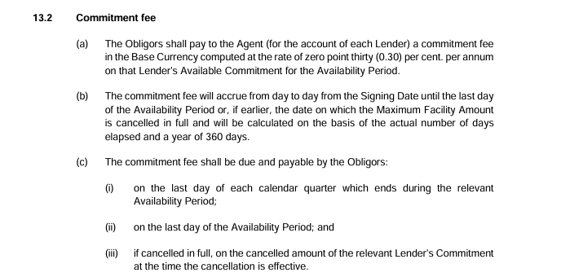
Emprunt - Facility agrement loan n°1
Date de début de période | Date de fin de période | Durée | Base | Intitulé | Mouvements | Solde progressif | marge | Taux Euribor | Intérêts | Intérêt payé | Intérêts courus

2025-07-24 | 2025-09-30 | 68 | 360 | Tirage | 50,400,000.00 | 50,400,000.00 | 1.80% | 2.032% | 364,806.40 |  | 364,806.40
2025-09-30 | 2025-12-29 | 90 | 360 |  |  | 50,400,000.00 | 1.80% | 2.032% | 482,832.00 |  | 482,832.00

 |  |  |  | Remboursements | -50,400,000.00 |  |  |  | -847,638.40 |  | -847,638.40

 |  |  |  |  | - |  |  |  | - |  | -

Maturité |  | 2026-01-26
intérêt au 26/01/2026 : |  | 997,852.80
Mage: |  | 1.80%
Montant emprunté |  | -
Emprunt - Commiment fee loan n°1
Date de début de période | Date de fin de période | Durée | Base | Intitulé | Mouvements | Solde progressif | Taux appliqué | Intérêts | Intérêts courus

2025-07-24 | 2025-09-30 | 68 | 360 | Commission de non utilisation | - | - | 0.30% | -
2025-09-30 | 2025-12-29 | 90 | 360 |  |  | - | 0.30% | -

 |  |  |  |  | - | - |  | - | -

Emprunt - Facility agrement loan n°3
Date de début de période | Date de fin de période | Durée | Base | Intitulé | Mouvements | Solde progressif | marge | Taux Euribor | Intérêts | Intérêt payé | Intérêts courus

2025-11-21 | 2025-12-29 | 38 | 360 | Tirage | 35,380,000.00 | 35,380,000.00 | 1.80% | 2.100% | 145,647.67 |  | 145,647.67

 |  |  |  | Remboursement | -35,380,000.00 |  |  |  | -145,647.67 |  | -145,647.67

 |  |  |  |  | - |  |  |  | - |  | -

Maturité |  | 2026-11-20
intérêt au 30/03/2026 : |  | 494,435.50
Mage: |  | 1.80%
Montant emprunté |  | -
Emprunt - Commiment fee loan n°3
Date de début de période | Date de fin de période | Durée | Base | Intitulé | Mouvements | Solde progressif | Taux appliqué | Intérêts | Intérêts courus

2025-11-21 | 2025-12-29 | 38 | 360 | Commission de non utilisation | - | - | 0.30% | -

 |  |  |  |  | - | - |  | - | -

Emprunt - Facility agrement loan n°5
Date de début de période | Date de fin de période | Durée | Base | Intitulé | Mouvements | Solde progressif | marge | Taux Euribor | Intérêts | Intérêt payé | Intérêts courus

2025-12-15 | 2025-12-31 | 16 | 360 | Tirage | 57,750,000.00 | 57,750,000.00 | 1.80% | 2.182% | 102,204.67 |  | 102,204.67

 |  |  |  |  | 57,750,000.00 |  |  |  | 102,204.67 |  | 102,204.67

Maturité |  | 30/06/2026 (197 jours)
intérêt au 30/06/2026 : |  | 1,258,394.96
Mage: |  | 1.80%
Montant emprunté |  | 57,750,000.00
Emprunt - Commiment fee loan n°5
Date de début de période | Date de fin de période | Durée | Base | Intitulé | Mouvements | Solde progressif | Taux appliqué | Intérêts | Intérêts courus

2025-12-15 | 2025-12-31 | 16 | 360 | Commission de non utilisation | - | - | 0.30% | -

 |  |  |  |  | - | - |  | - | -

Emprunt - Facility agrement loan n°6
Date de début de période | Date de fin de période | Durée | Base | Intitulé | Mouvements | Solde progressif | marge | Taux Euribor | Intérêts | Intérêt payé | Intérêts courus

2025-12-15 | 2025-12-31 | 16 | 360 | Tirage | 6,000,000.00 | 6,000,000.00 | 1.80% | 2.100% | 10,400.00 |  | 10,400.00

 |  |  |  |  | 6,000,000.00 |  |  |  | 10,400.00 |  | 10,400.00

Maturité |  | 16/03/2026 (91 jours)
intérêt au 16/03/2026 : |  | 59,150.00
Mage: |  | 1.80%
Montant emprunté |  | 6,000,000.00
Emprunt - Commiment fee loan n°6
Date de début de période | Date de fin de période | Durée | Base | Intitulé | Mouvements | Solde progressif | Taux appliqué | Intérêts | Intérêts courus

2025-12-15 | 2025-12-31 | 16 | 360 | Commission de non utilisation | - | - | 0.30% | -

 |  |  |  |  | - | - |  | - | -

 |  |  |  |  |  |  |  | Intérêts courus | 112,604.67
 |  |  |  |  |  |  |  | Emprunt | 63,750,000.00

Frais de gestion
BOLZEN - SLP |  | Frais de gestion |  |  |  |  |  | 2025-12-31

Frais de gestion de la société de gestion | Date de départ | Fin de période | Prorata |  | Taux de frais de gestion | Base de calcul |  | Charges | Contrôle
Rémunération de la société de gestion (Article 20.1)
Pas de commission de gestion

Sous-total frais de gestion de la société de gestion |  |  |  |  |  |  |  | - | -

Autres frais de gestion | Taux ou montant | Taux proratisé | TVA |  |  | Base de calcul |  | Charges
Rémunération Associé Commandité | date départ | date fin
Budget maximum 20 000€ | 2025-03-10 | 2025-12-31 |  | nbre j

Provision 2024 | 630.25 | 100% | 1.20 | 0 |  |  | 756.30 | 756.30
Provision 2025 | 630.25 | 100% | 1.20 | 0 |  |  | 756.30 | 756.30

 | 1,260.49 |  |  |  |  |  |  | 1,512.60
Honoraires CAC - Deloitte | 1,512.59
Budget annuel HT (8500€) du budget annuel HT
Provision 3T2025 | 8,500.00 | 25% | 1.20 |  |  |  | 2,550.00 | 2,550.00
Provision 4T2025 | 9,520.00 | 25% | 1.20 |  |  |  | 2,856.00 | 2,856.00
Régul provision 3T2025 |  |  |  |  |  |  |  | 306.00

 |  |  |  |  |  |  |  | 5,712.00
Honoraires comptables - Aplitec
Frais annuel HT 11 800 €)

Facture Frais de démarrage |  |  |  |  |  |  |  | 1,100.00
Facture frais de démarrage AIFM |  |  |  |  |  |  |  | 200.00

Facture EC 3T2025 | 11,800.00 | 25% | 1 |  |  |  | 2,950.00 | 2,950.00
Facture AIFM 3T2025 | 644.00 | 25% | 1 |  |  |  | 161.00 | 161.00
Facture BDF OPC 2 3T2025 | 440.00 | 25% | 1 |  |  |  | 110.00 | 110.00
Facture Dépôt VL (semestriel) Base GECO AMF 3T2025 | 280.00 | 25% | 1 |  |  |  | 70.00 | 70.00

Provision EC 4T2025 | 11,800.00 | 25% | 1 |  |  |  | 2,950.00 | 2,950.00
Provision AIFM 4T2025 | 644.00 | 25% | 1 |  |  |  | 161.00 | 161.00
Provision BDF OPC 2 4T2025 | 440.00 | 25% | 1 |  |  |  | 110.00 | 110.00
Provision Dépôt VL (semestriel) Base GECO AMF 4T2025 | 280.00 | 25% | 1 |  |  |  | 70.00 | 70.00

 |  |  |  |  |  |  |  | 7,882.00 |  | Actif net
Frais de dépositaire |  |  |  |  |  |  |  |  |  | 90,063,590.79
 |  |  | 1.20 |  |  |  | -
Budget minimum 20 000 HT par an plafond 170 000€
Minimum de facturation | 20,000.00 | 296.00 | 1.20 |  | 19,463.01
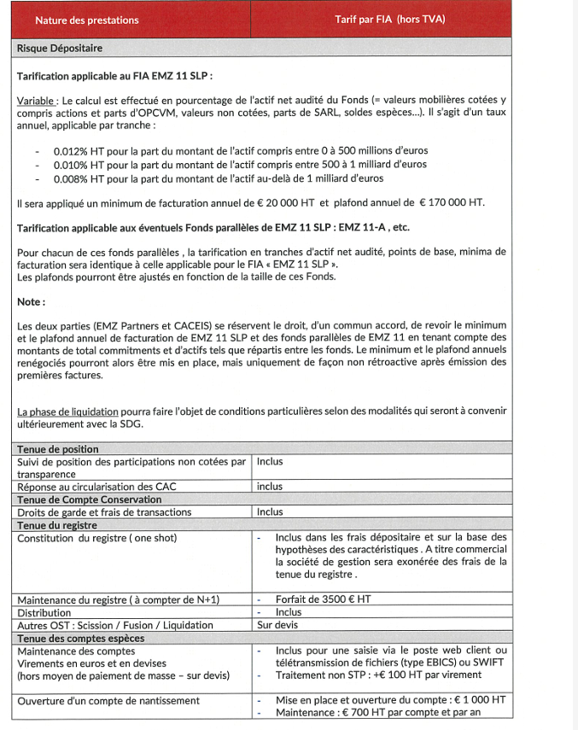
Actif net jusqu'à 500M€ 0,012% de l'actif net | 90,063,590.79 | 296.00 | 1.20 | 0.0120% | 10,517.45
Actif net entre 500M€ et 1 Milliard€ 0,010% de l'actif net | - |  | 1.20 | 0.0100% | -
Actif net > 1Milliard€ 0,008% de l'actif net | - |  | 1.20 | 0.0080% | -
 |  |  |  |  | 19,463.01
Provision 3T2025 |  |  |  |  |  |  |  | 13,413.00
Provision 4T2025 |  |  |  |  |  |  |  | 6,050.01

 |  |  |  |  |  |  |  | 19,463.01

Assistance juridique

 |  |  |  |  |  |  |  | -

Frs d'audit, d'études s/acquis de titre

 |  |  |  |  |  |  |  | -

Sous-total autres frais de gestion |  |  |  |  |  |  |  | 34,569.61
Total frais de gestion |  |  |  |  |  |  |  | 34,569.61

 |  |  |  |  |  | Compta |  | -1,148,966.52

 |  |  |  |  | 61500000 | Autres charges de gestion courante |  | -
 |  |  |  |  | 60830000 | Agios |  | -
 |  |  |  |  | 60840000 | Compte d'écart |  | -
 |  |  |  |  | 61510000 | Frais bancaires |  | 8,506.17
 |  |  |  |  | 61512000 | Frais bancaires sur prêts
 |  |  |  |  | 60810000 | Charges sur emprunt |  | 1,105,890.74
 |  |  |  |  | 61125000 | Assistance juridique |  | -
 |  |  |  |  | 61200000 | Frais d'audit, d'études |  | -

 |  |  |  |  | 61520000 | Droits enregistrement |  | -
 |  |  |  |  | 64500000 | Frais de transactions |  | -
 |  |  |  |  | 61600000 | Autres charges |  | -
 |  |  |  |  | 65100000 | Solde d’ouverture PVMV latentes nettes |  | -
 |  |  |  |  |  | Moins-values réalisées de l'exercice
 |  |  |  |  | 61560000 | Primes d'assurance |  | -
 |  |  |  |  |  | Ecart |  | -
 |  |  |  |  |  | Contrôle |  | OK

